상품제안서
뉴골드메쉬 파우치 | 상품코드: F25367

 |  |  |  |  |  |  | 02-412-0044 | www.easy1.co.kr
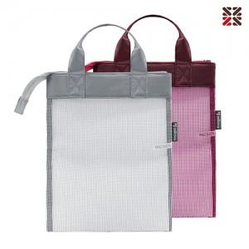

【상세/제작정보】 | ★실크인쇄 : 100개 이상 인쇄비 무료, 100개 미만 별도문의 ★케이스 : 금액 별도 문의

【인쇄/포장옵션】 | 실크 / OPP(비닐)

【공급단가】 | 수량 | 100~ | 300~ | 500~ | 1,000~ | 3,000~
*VAT별도 | 단가 | 2,750원 | 2,700원 | 2,640원 | 2,570원 | 2,530원

【상품 URL】 | http://www.easy1.co.kr/src/goods_detail.php?gdno=25367

